Minimalne zahteve
PAKETI IN VIŠINE SOFINANCIRANJA |  |  | MINIMALNE ZAHTEVE ZA VSE PRIJAVITELJE

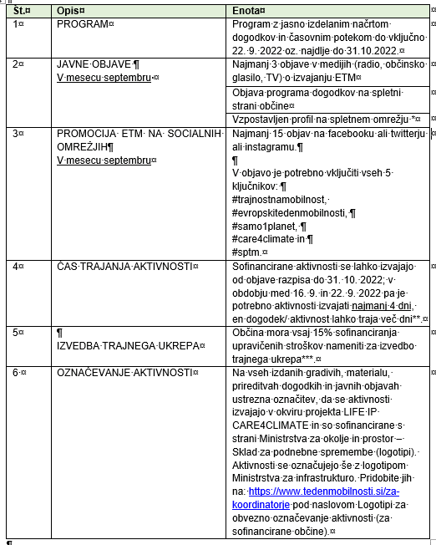
Ne pozabite na dokazovanje števila aktivnih udeležencev z LISTO PRISOTNOSTI!
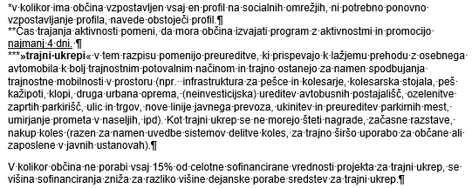

Sofinanciranje do 2.500,00€

RUMENI PAKET | Občina do 7.100 prebivalcev | Občina nad 7.101 prebivalcev
št. Aktivnosti | 1 ali več | 1 ali več
Št. Aktivnih udeležencev | 100 ali več | 150 ali več

Sofinanciranje od 2.500,01 € do 5.000,00€

ZELENI PAKET | Občina do 7.100 prebivalcev | Občina nad 7.101 prebivalcev
št. Aktivnosti | 2 ali več | 2 ali več
Št. Aktivnih udeležencev | 150 ali več | 200 ali več

Sofinanciranje od 5.000,01 € do 7.500,00€

MODRI PAKET | Občina do 7.100 prebivalcev | Občina nad 7.101 prebivalcev
št. Aktivnosti | 3 ali več | 3 ali več
Št. Aktivnih udeležencev | 200 ali več | 300 ali več

